Sprint 0
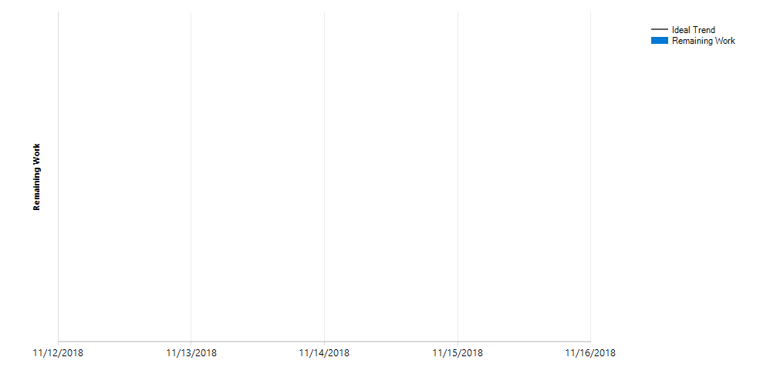
ID | Title | State | Assigned To | Remaining Work
36 | Samenwerkings-contract opstellen | Done
428 | Samenwerkings-contract maken | Done
429 | Ondertekenen Jennifer | Done | Jennifer Lee
430 | Ondertekenen Lex | Done | Lex Meijer, van
431 | Ondertekenen Remko | Done | Remko Huisman
432 | Ondertekenen Kimberley | Done | Kimberley Bos van den Bos
433 | Ondertekenen Samantha | Done | Samantha Vermeulen
434 | Ondertekenen Nick | Done | Nick Mensink

Open as query

Sprint 1
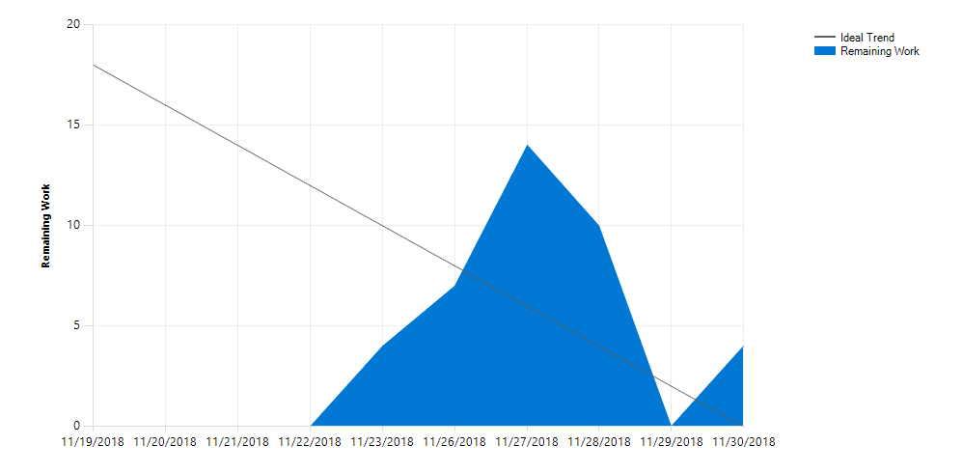
ID | Title | State | Assigned To | Remaining Work
437 | Inlog pagina | Done | Lex Meijer, van
438 | Aanmelden/Inloggen | Done | Lex Meijer, van
441 | Navigatie balk | Done | Remko Huisman
450 | Navigeren | Done | Remko Huisman
440 | Ranglijsten pagina | Done | Jennifer Lee
448 | Punten weergeven | Done | Jennifer Lee
449 | Ranglijst weergeven | Done | Nick Mensink
435 | Registratie pagina | Done | Kimberley Bos van den Bos
436 | Registreren | Done | Kimberley Bos van den Bos

Open as query

Sprint 2
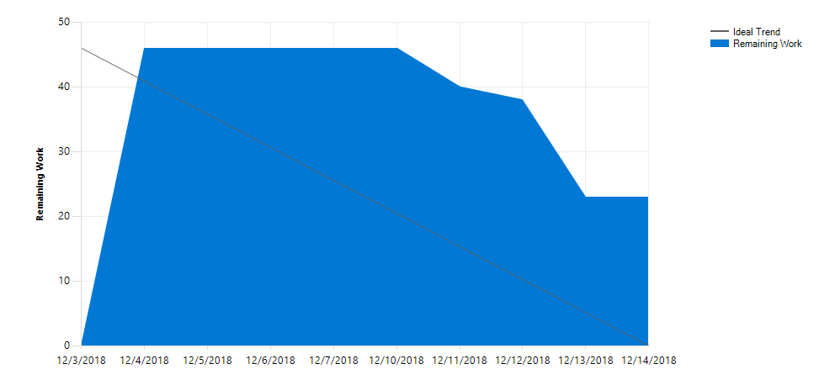
ID | Title | State | Assigned To | Remaining Work
442 | Tafelselectie pagina | Done | Samantha Vermeulen
560 | Ronde & Tafel selecteren | Done | Samantha Vermeulen
545 | Staff panel pagina | Done | Lex Meijer, van
444 | Uitslag ronde invoeren | Done | Nick Mensink
445 | Scores berekenen | Done | Nick Mensink
446 | Gewicht berekenen | Done | Nick Mensink
553 | Uitslag aanpassen | Done | Lex Meijer, van
443 | Tafel uitslag pagina | Done | Jennifer Lee
453 | Ronde lobby weergeven | Done | Jennifer Lee
549 | Tafel weergeven | Done | Jennifer Lee
779 | Onthoud mij testen | Done | Lex Meijer, van
646 | Auth werkt niet | Done | Remko Huisman
868 | Dropdown css for only navbar dropdown (not all) | Done | Jennifer Lee
440 | Ranglijsten pagina | Done | Jennifer Lee
449 | Ranglijst weergeven | Done | Nick Mensink
780 | Gemiddelde mmr, comments & blade | Done | Nick Mensink
781 | Velden weghalen en benaming aanpassen | Done | Kimberley Bos van den Bos

Open as query

Sprint 3
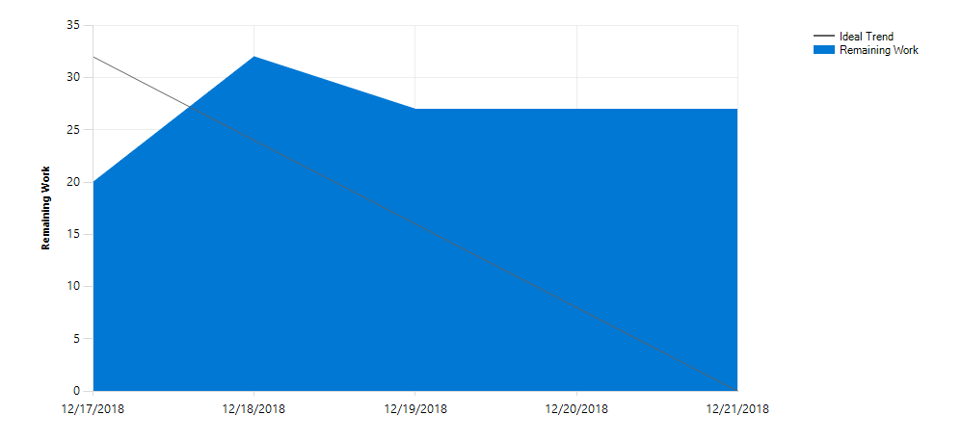
ID | Title | State | Assigned To | Remaining Work
1111 | Galerij | Done | Jennifer Lee
1112 | Fotos weergeven | Done | Jennifer Lee
1110 | Homepage | Done | Remko Huisman
1106 | Dummy data toevoegen | Done | Lex Meijer, van
1104 | Speler selectie pagina | Done | Kimberley Bos van den Bos
1105 | Speler zoeken | Done | Lex Meijer, van
1113 | Spelerlijst weergeven | Done | Lex Meijer, van
909 | Ronde uitslag error handeling | Done | Lex Meijer, van
545 | Staff panel pagina | Done | Lex Meijer, van
547 | Een timer starten | Done | Samantha Vermeulen
1115 | Foto's toevoegen aan galerij | Done | Jennifer Lee
439 | Profiel pagina | Done | Jennifer Lee
452 | Speler profiel weergeven | Done | Jennifer Lee
865 | Dropdown background should be orange | Done | Jennifer Lee
1114 | Code opschonen en verbeteren ranglijst | Done | Nick Mensink
435 | Registratie pagina | Done | Kimberley Bos van den Bos
1103 | Bevestiging per mail | Done | Jennifer Lee
534 | Admin panel pagina | Done | Lex Meijer, van
536 | Punten aanpassen | Done | Lex Meijer, van
552 | Users aanpassen | Done | Lex Meijer, van
551 | Users verwijderen | Done | Lex Meijer, van

Open as query

Hardening sprint
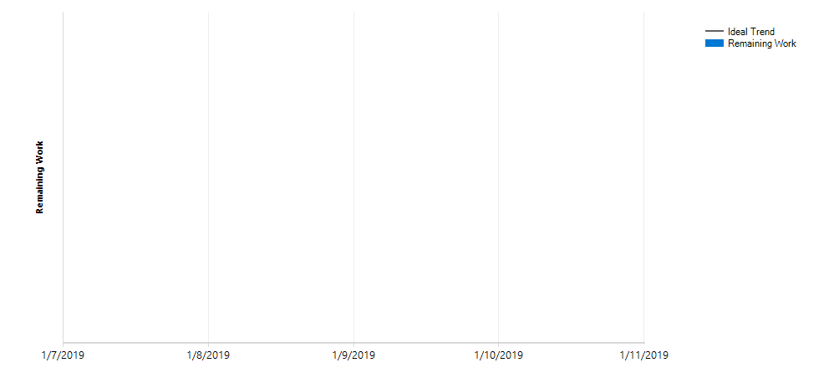
ID | Title | State | Assigned To | Remaining Work
1108 | Validatie invoervelden/require in database | New
442 | Tafelselectie pagina | Done | Samantha Vermeulen
560 | Ronde & Tafel selecteren | Done | Samantha Vermeulen
1037 | Hardcoded round | Done | Samantha Vermeulen
443 | Tafel uitslag pagina | Done | Jennifer Lee
544 | Tafel indeling maken | Done | Kimberley Bos van den Bos
440 | Ranglijsten pagina | Done | Jennifer Lee
1107 | Automatisch verversen ranglijst | Done | Nick Mensink
435 | Registratie pagina | Done | Kimberley Bos van den Bos
871 | Samenwerkings contract updating | Done | Kimberley Bos van den Bos

Open as query

